ERD
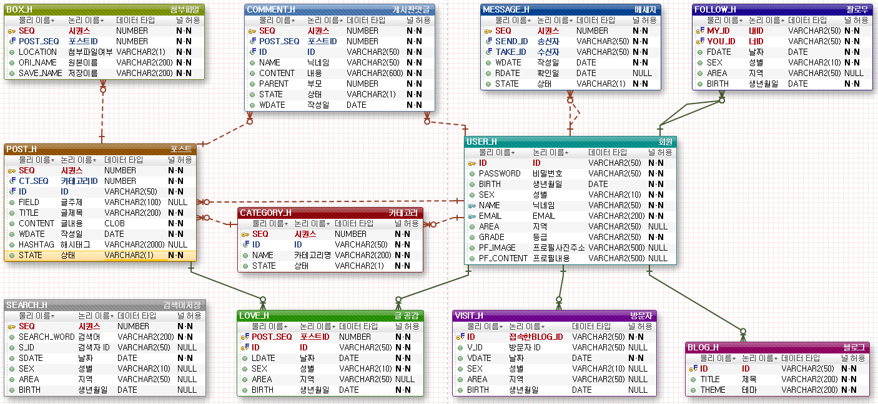

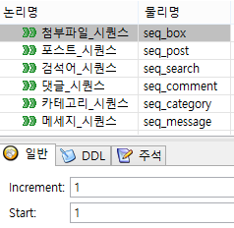

EXERD

첫화면
메뉴명 | 첫화면
헤더

 |  |  |  |  |  | 검색
# 검색어
# 검색어

# 검색어

 | 테마별보기 | 일상 | 취미 | 게임 | 영화 | xxxx
 | 사진/제목/작성자(닉네임) |  |  | 사진/제목/작성자(닉네임) |  | 사진/제목/작성자(닉네임)
 | 사진/제목/작성자(닉네임) |  |  | 사진/제목/작성자(닉네임) |  | 사진/제목/작성자(닉네임)
 |  |  |  |  |  |  |  | < 여기 사이에 로그인 한 사람은 이웃 새글 보여주기
사진
사진
사진
사진
 | BEST 블로거

 | 닉네임/블로그TITLE |  | 닉네임/블로그TITLE |  | 닉네임/블로그TITLE |  | 닉네임/블로그TITLE

푸터

